Hoja1
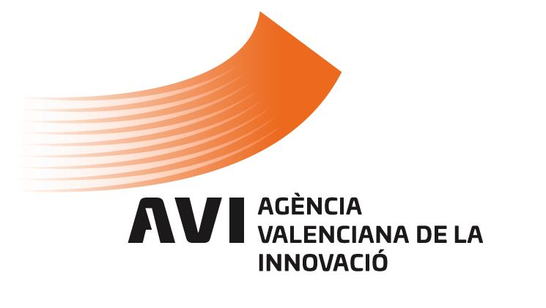
 |  |  |  | PROCEDIMIENTOS DE CONTRATACIÓN En cumplimiento de la Ley 1/2022, de 13 de abril, de Transparencia y Buen Gobierno de la Comunitat Valenciana DATOS ESTADÍSTICOS CONTRATOS ADJUDICADOS del 01/01/2022 al 31/12/2022

Tipo de contrato | Procedimiento de adjudicación | Núm. Contratos (1) | Importe adjudicación (sin IVA) |  | PORCENTAJE DE VOLUMEN PRESUPUESTARIO DE CONTRATOS A TRAVÉS DE LOS PROCEDIMIENTOS DE ADJUDICACIÓN
Privados | Menor | 0 | 0.00
 | Abierto | 0 | 0.00 |  | PROCEDIMIENTOS | NÚM. DE CONTRATOS | PRESUPUESTO LICITACIÓN sin IVA (2) | IMPORTE DE ADJUDICACIÓN sin IVA (2) | PORCENTAJE SOBRE
 | Subtotal contratos privados | 0 | 0.00 |  |  |  |  |  | PRESUPUESTO DE LICITACIÓN | IMPORTE DE ADJUDICACIÓN
Servicios | Menor | 28 | 86,337.22
 | Abierto | 4 | 289,940.25 |  | MENOR | 43 | 133,825.08 | 133,825.08 | 18.52% | 20%
 | Abierto/Prórrogas | 6 | 153,311.16 |  | ABIERTO | 4 | 347,079.32 | 289,940.25 | 48% | 44%
 | Abierto/Modificaciones | 1 | 13,775.16 |  | ABIERTO/PRÓRROGAS | 6 | 153,311.16 | 153,311.16 | 21% | 23%
 | Basado en Acuerdo Marco/SDA | 0 | 0.00 |  | ABIERTO/MODIFICACIONES | 1 | 13,775.16 | 13,775.16 | 2% | 2%
 | Subtotal contratos de servicio | 39 | 543,363.79 |  | BASADO EN ACUERDO MARCO/SDA | 4 | 74,556.57 | 73,295.91 | 10% | 11%
Suministros | Menor | 12 | 20,819.76 |  | TOTAL | 58 | 722,547.29 | 664,147.56 | 100.00 % | 100.00 %
 | Abierto | 0 | 0.00
 | Abierto/Prórrogas | 0
 | Abierto/Modificaciones | 0 | 0.00
 | Basado en Acuerdo Marco/SDA | 4 | 73,295.91 |  | (1) A efectos comparativos, el cómputo de contratos se refiere a los contratos adjudicados, prorrogados o a las modificaciones efectuadas en el período indicado.
 | Subtotal contratos de suministro | 16 | 94,115.67
Mixtos: servicio-suministro | Menor | 3 | 26,668.10
 | Abierto | 0 | 0.00
 | Abierto/Modificaciones | 0 | 0.00
 | Basado en Acuerdo Marco/SDA | 0 | 0.00 |  | (2) A efectos comparativos, solo se tiene en consideración el importe de los contratos adjudicados en el periodo indicado. En los supuestos de prórrogas y modificaciones contractuales, se han considerado únicamente los importes de las prórrogas y modificaciones efectuadas en el período indicado.
 | Subtotal contratos mixtos: ser-sum | 3 | 26,668.10
Obras | Menor | 0 | 0.00
 | Abierto | 0 | 0.00
 | Abierto/Modificaciones | 0 | 0.00
 | Basado en Acuerdo Marco/SDA | 0 | 0.00
 | Subtotal contratos de obra | 0 | 0.00
TOTAL |  | 58 | 664,147.56

PORCENTAJE DE VOLUMEN PRESUPUESTARIO DE CONTRATOS SOBRE PRESUPUESTO DE LICITACIÓN
PORCENTAJE DE VOLUMEN PRESUPUESTARIO DE CONTRATOS SOBRE IMPORTE DE ADJUDICACIÓN

